【様式１】地域連携活動実施状況報告書
様式１
様式１
様式１
様式１
様式１
 |  |  |  |  |  | 令和 | 7 | 年 | 4 | 月 | 11 | 日

就労継続支援Ａ型事業所における地域連携活動実施状況報告書

事業所名 |  | 就労支援センター Heart Square 「Kira」 |  | 事業所番号 |  | 2911200604
住 所 |  | 奈良県橿原市葛本町２５２－１ |  | 管理者名 |  | 堀 智
電話番号 |  | ０７４４－４７－２３２３ |  | 対象年度 |  | 令和６年度

地域連携活動の概要
＜活動内容＞ |  |  |  | ＜活動の様子＞
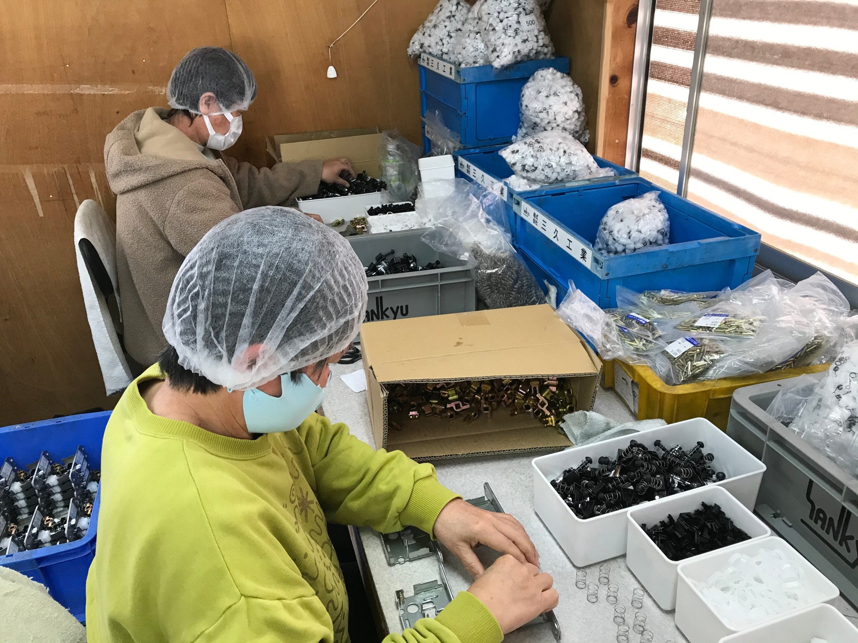
 | 活動場所 |  | AK加工 |  | 活動の様子の写真
 | 実施日程 |  | ２０１６年２月１日～現在継続中 |  | 成果物の写真
 | 実施した生産活動・施設外就労の概要 |  |  |  | 活動内容の追加コメント
 | 利用者数 等
 | 毎週月曜日から金曜日に9時３０分から１５時の間に
 | ラッチの組み立て作業を行った。参加利用者６名
＜目的＞

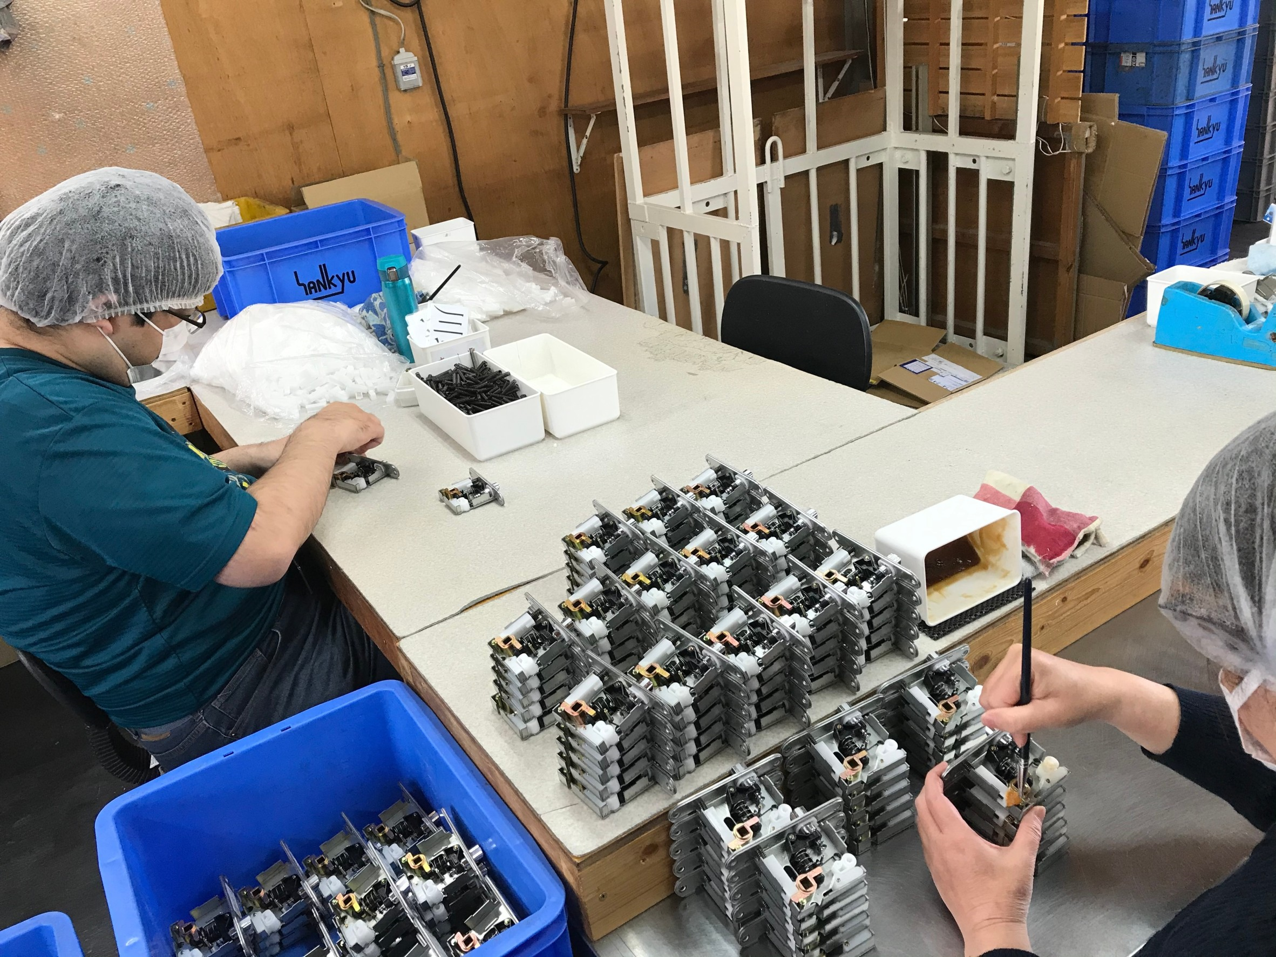
・地元企業と連携を取り地域に貢献する。
・利用されている人の仕事に対する意欲や責任感、自信の向上。
・人手不足の解消。

＜成果＞

・製造業務を通した地域企業との連携
・利用されている人の意欲や責任感、出勤率の向上
・今後の課題としては、施設外就労に携わる利用者の拡充
 | と作業効率の向上

連携先の企業等の意見または評価

 | ドアノブの組み立て、検品作業はお客様に安心して使っていただけると認識しております。
 | 就労支援センター ハートスクエア「キラ」の人々と共に、今後とも障がい者支援、
 | 福祉の発展に貢献できるようにと思っています。

連携先企業名 |  |  | AK加工 |  |  | 担当者名 |  |  | 内潟 清幸

【様式２】利用者の知識・能力向上に係る実施状況報告書
様式２
様式２
 |  |  |  |  |  |  | 令和 | 7 | 年 | 4 | 月 | 11 | 日

就労継続支援Ａ型事業所における利用者の知識・能力向上に係る実施状況報告書

事業所名 |  | 就労支援センター Heart Squaer 「Kira」 |  |  | 事業所番号 |  | 2911200604
住 所 |  | 奈良県橿原市葛本町２５２－１ |  |  | 管理者名 |  | 堀 智
電話番号 |  | ０７４４－４７－２３２３ |  |  | 対象年度 |  | 令和６年度

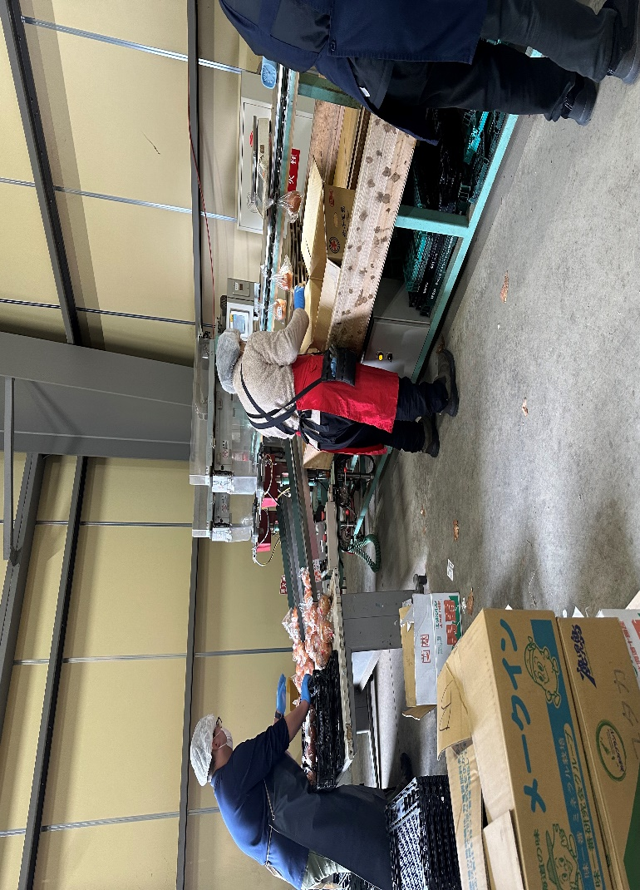
利用者の知識・能力向上に係る実施概要
＜活動内容＞ |  |  |  |  | ＜活動の様子＞

 | 活動場所 |  | （株）ベジフルバリエ |  |  | 活動の様子の写真
 | 実施日程 |  | 令和６年１１月１８日～２２日 |  |  | 成果物の写真
 | 実施した利用者の知識・能力向上に係る実施の概要 |  |  |  |  | 活動内容の追加コメント
 | スーパーに陳列販売するジャガイモ、タマネギの袋
 | 詰め作業 利用者数 ３名
＜目的＞
 | 一般就労の実際の作業を経験することにより、仕事
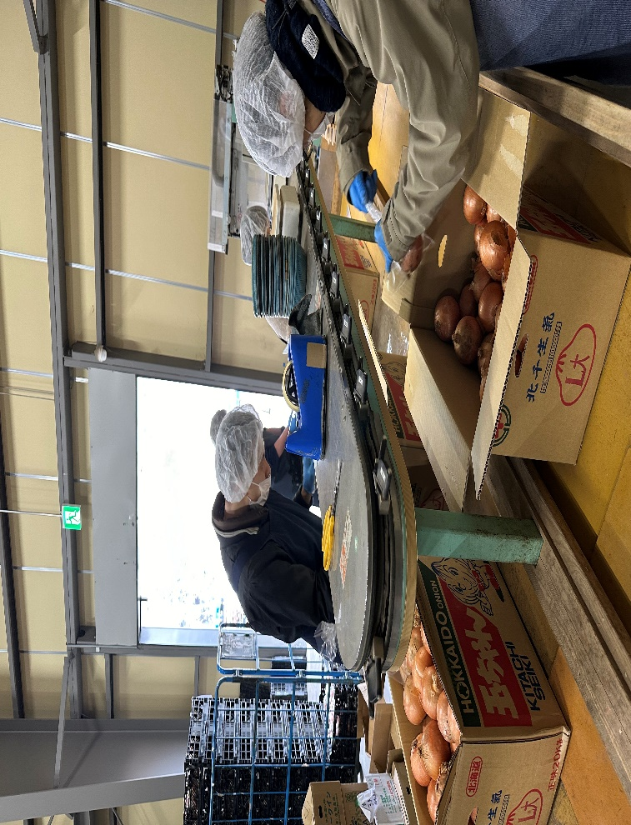
 | に対する意欲や責任感、自信を高めていただける
 | 事を目的としている。

＜成果＞
 | 一般健常者の人と一緒に仕事をすることで、一般就労
 | がどんなものかということを実感していただき、
 | 利用者の意欲がより高まった。

連携先の企業や事業所等の意見または評価

 | 昨年に引き続き５日間実習をしていただいて、作業に真面目に取り組んでおられ、とても助かりました。
 | 今後も機会があれば是非協力させていただきたいと思います。

連携先企業（担当者） |  |  |  | （株）ベジフルバリエ 担当 赤池

利用者からの意見・評価

参加した利用者からの意見・評価 ・経験させていただいて、一般で働くことに対しての不安が少し軽くなった。
・仕事は難しかったが、一般就労を目指してみようという気持ちが大きくなった。
・自分の出来ることが少しわかった気がした。経験してて良かったと思う。

